Arkusz1
 |  | UMOWY - WYJAZD NA PRAKTYKĘ - ERASMUS+ |  | English lang.
L.p. | Kraj | Nazwa uczelni | Ilość miejsc | kod ISCED / kierunek studiów | Dane do kontaktu | Subject Area Clarification | UWAGA!!
1. | AUSTRIA | Fachhochschule Salzburg GMBH | 2 os/ 2 msc | "913,915,512" | incoming@fh-salzburg.ac.at | Physioterapy, Biotechnology, Nuersing & Midwiefry
2. | BUŁGARIA | Uniwersytet Medyczny w Sofii MEDICAL UNIVERSITY - SOFIA | 2 os/2 msc | ,,0912,0913, 0915,0988, 1012" | smanolov@mu-sofia.bg;m.kasnakova@mu-sofia.bg | Medicine, Nursing & Midwiefry, Physioterapy, PublicHealth, Cosmetology
3. | CHORWACJA | Uniwersytet w Rijece UNIVERSITY OF RIJEKA | 2 os/ 3 msc | ,,0912" | patrizia.pelcic@uniri.hr | Medicine
4. | GRECJA | PANEPISTIMIO DYTIKIS ATTIKIS, Department of Biomedical Sciences | 2 os/ 2 msc | "910" | https://erasmus.uniwa.gr/ e-mail:erasmus@uniwa.gr | Biomedical Sciences: Aesthetic & Cosmetology
5. | HISZPANIA | Universitat Internacional de Catalunya | 2 os/ 4 msc | ,,0512" | exchange.scu@uic.es | Biotechnology
6. | HISZPANIA | UNIVERSITAT DE GIRONA | 2 os/ 3 msc | "913" | Elisabeth Moya, convenis.oi@udg.edu, +34 972 418 075 | Nursing
7. | ŁOTWA | SIA BIZNESA AUGSTSKOLA TURIBA | 2 os/ 2 msc | 1012' | Agnese Pilāne, agnese.pilane@turiba.lv, +37126379600 | Beuty services
8. | PORTUGALIA | University of Coimbra | 2 os/ 2 msc | ,,0912" | dri.intstudy@uc.pt | Medicine | tylko 2 miejsca - liczy się kolejnosc zgłoszeń do Uczelni.
9. | RUMUNIA | Universita De Medicina Si Farmacie Grigore T Popa Din IASI | 2 os/ 2 msc | "915, 916" | www. Umfiasi.ro michaela.sirotta@umfiasi.ro | Pharmacy, Pysiotherapy
10. | SERBIA | Uniwersytet w Nowym Sadzie UNIVERSITY OF NOVI SAD | 8 os/ 2 msc | ,,0911,0912" | dubravka.klajic@mf.uns.ac.rs | Stomatology,Medicine
11. | SŁOWACJA | Uniwersytet w Koszycach UNIVERZITA PAVLA JOZEFA SAFARIKA V KOSICIACH | 2 os/ 2 msc | ,,0911,0912" | Anna Bonmatí (Academic coordinator), anna.bonmati@udg.edu, | Stomatology,Medicine
12. | WŁOCHY | Universita Delgi Studi Gabriele d'Annunzio" University of Chieti-Pescara (UdA) | 2 os/ 2 msc | "916, 914,915, 913" | www.UNICHT.IT e- mail: erasmus@unicht.it https://www.unich.it/sites/default/files/2025-05/infosheet%202025-2026.pdf | Pharmacy, Nursing, Nutrition/Dietetics,Medical laboratory technology

kody ISCED | kierunek |  | tłumaczenie
910 | Kosmetologia
911 | Stomatologia |  | np. 2 osoby dla każdego kierunku / namaksymalnie 2 miesiące
912 | Medycyna
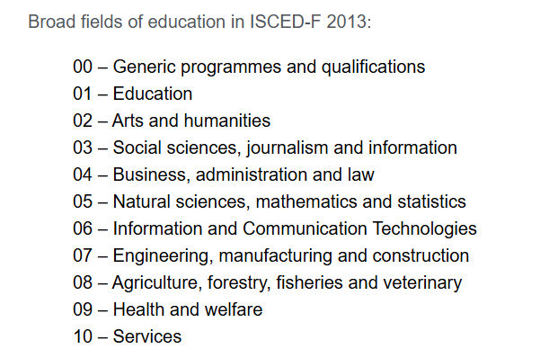
913 | Pielęgniarstwo/Nursing
914 | Biolab
915 | Terapia i Rehabilitacja/ Nutrition
916 | Farmacja
512 | Biotechnologia
1012 | Kosmetologia
988 | Dietetyka -w tym Interdyscyplinarne programy i kwalifikacje z zakresu zdrowia i opieki społecznej

 |  |  |  | Wyszukiwarka kodów ISCED
 |  |  |  | https://ec.europa.eu/assets/eac/education/tools/iscedf/codes_en.htm

